Hoja1
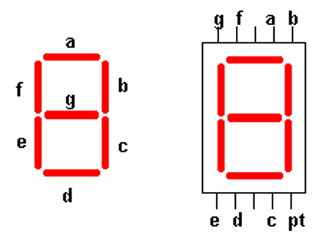
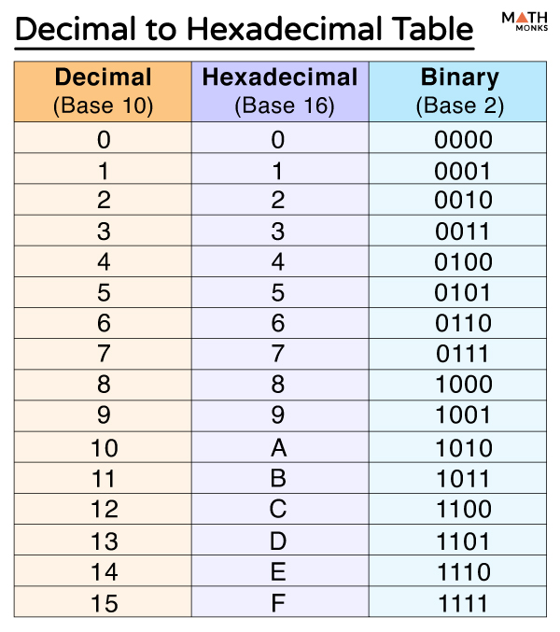
NÚMERO | A | B | C | D | E | F | G | HEX1 | HEX0 | NÚMERO | C | D | E | B | A | G | F | HEX1 | HEX0
0 | 1 | 1 | 1 | 1 | 1 | 1 | 0 | 7 | 14 | 0 | 1 | 1 | 1 | 1 | 1 | 0 | 1 | 7 | 13
1 | 0 | 1 | 1 | 0 | 0 | 0 | 0 | 3 | 0 | 1 | 1 | 0 | 0 | 1 | 0 | 0 | 0 | 4 | 8
2 | 1 | 1 | 0 | 1 | 1 | 0 | 1 | 6 | 13 | 2 | 0 | 1 | 1 | 1 | 1 | 1 | 0 | 3 | 14
3 | 1 | 1 | 1 | 1 | 0 | 0 | 1 | 7 | 9 | 3 | 1 | 1 | 0 | 1 | 1 | 1 | 0 | 6 | 14
4 | 0 | 1 | 1 | 0 | 0 | 1 | 1 | 3 | 3 | 4 | 1 | 0 | 0 | 1 | 0 | 1 | 1 | 4 | 11
5 | 1 | 0 | 1 | 1 | 0 | 1 | 1 | 5 | 11 | 5 | 1 | 1 | 0 | 0 | 1 | 1 | 1 | 6 | 7
6 | 1 | 0 | 1 | 1 | 1 | 1 | 1 | 5 | 15 | 6 | 1 | 1 | 1 | 0 | 1 | 1 | 1 | 7 | 7
7 | 1 | 1 | 1 | 0 | 0 | 0 | 0 | 7 | 0 | 7 | 1 | 0 | 0 | 1 | 1 | 0 | 0 | 4 | 12
8 | 1 | 1 | 1 | 1 | 1 | 1 | 1 | 7 | 15 | 8 | 1 | 1 | 1 | 1 | 1 | 1 | 1 | 7 | 15
9 | 1 | 1 | 1 | 1 | 0 | 1 | 1 | 7 | 11 | 9 | 1 | 1 | 0 | 1 | 1 | 1 | 1 | 6 | 15
A | 1 | 1 | 1 | 0 | 1 | 1 | 1 | 7 | 7 | A | 1 | 0 | 1 | 1 | 1 | 1 | 1 | 5 | 15
B | 0 | 0 | 1 | 1 | 1 | 1 | 1 | 1 | 15 | B | 1 | 1 | 1 | 0 | 0 | 1 | 1 | 7 | 3
C | 1 | 0 | 0 | 1 | 1 | 1 | 0 | 4 | 14 | C | 0 | 1 | 1 | 0 | 1 | 0 | 1 | 3 | 5
D | 0 | 1 | 1 | 1 | 1 | 0 | 1 | 3 | 13 | D | 1 | 1 | 1 | 1 | 0 | 1 | 0 | 7 | 10
E | 1 | 0 | 0 | 1 | 1 | 1 | 1 | 4 | 15 | E | 0 | 1 | 1 | 0 | 1 | 1 | 1 | 3 | 7
F | 1 | 0 | 0 | 0 | 1 | 1 | 1 | 4 | 7 | F | 0 | 0 | 1 | 0 | 1 | 1 | 1 | 1 | 7
 | mayor |  |  |  |  |  | menor |  |  |  | mayor |  |  |  |  |  | menor
 | 2 | 3 |  |  |  | 0 | 1 |  |  |  | 2 | 3 |  |  |  | 0 | 1

